2022_10_data
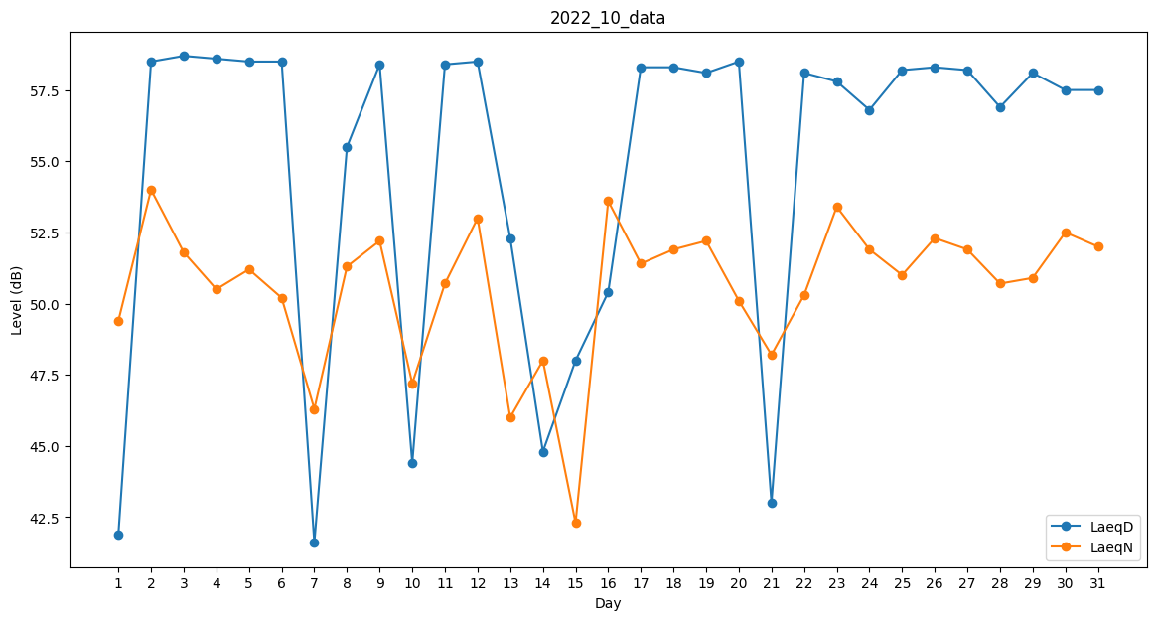
Day | LaeqD | LaeqN
1 | 41.9 | 49.4
2 | 58.5 | 54
3 | 58.7 | 51.8
4 | 58.6 | 50.5
5 | 58.5 | 51.2
6 | 58.5 | 50.2
7 | 41.6 | 46.3
8 | 55.5 | 51.3
9 | 58.4 | 52.2
10 | 44.4 | 47.2
11 | 58.4 | 50.7
12 | 58.5 | 53
13 | 52.3 | 46
14 | 44.8 | 48
15 | 48 | 42.3
16 | 50.4 | 53.6
17 | 58.3 | 51.4
18 | 58.3 | 51.9
19 | 58.1 | 52.2
20 | 58.5 | 50.1
21 | 43 | 48.2
22 | 58.1 | 50.3
23 | 57.8 | 53.4
24 | 56.8 | 51.9
25 | 58.2 | 51
26 | 58.3 | 52.3
27 | 58.2 | 51.9
28 | 56.9 | 50.7
29 | 58.1 | 50.9
30 | 57.5 | 52.5
31 | 57.5 | 52

